主界面
系统名

参考图片/游戏链接/游戏截图 | 界面说明 |  | 界面说明
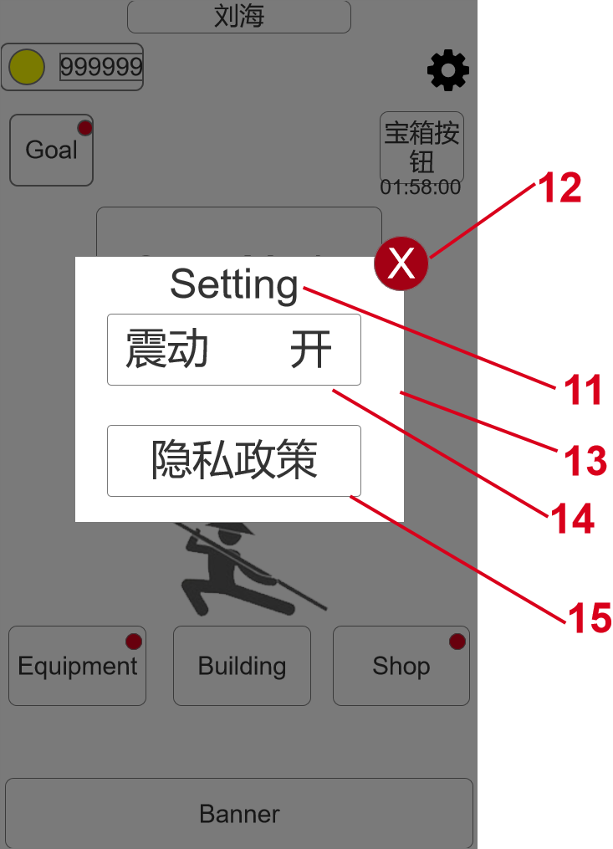 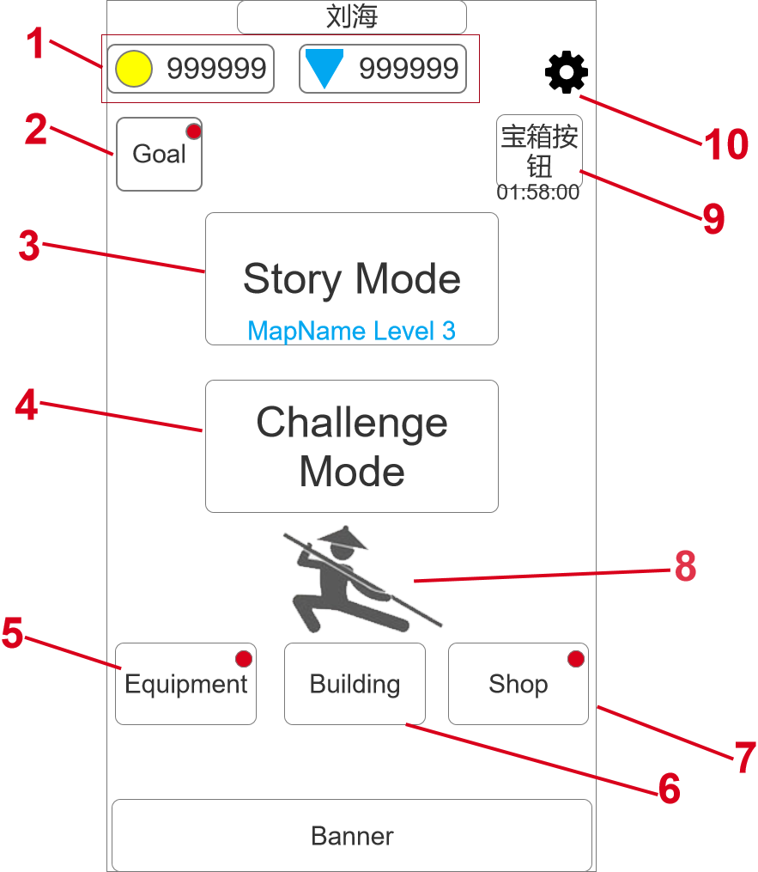 | 大小 | 1080*1920 | 进入方式 | 打开游戏APP
 | 规格 | 全屏/竖屏 | 退出方式 | 退出游戏APP

 | 规则说明
 | 区域序号 | 定义 | 属性 | 规则说明 | 备注
 | 1 | 货币栏 | 按钮+数值 | 此处显示玩家当前拥有的所有金币的数量
 |  |  |  | 货币图标处理成按钮，点击以后可以直接打开充值界面。
 | 2 | 游戏目标 | 按钮 | 点击后可以打开成就弹窗
 |  |  |  | 在有成就奖励可以领取时，按钮右上角会出现红点提示
 | 3 | 主线关卡 | 按钮 | 点击后进入主线闯关
 |  |  |  | 按钮上显示当前主线的闯关进度，地图名+关卡序号
 | 4 | 挑战模式 | 按钮 | 点击后进入挑战模式页面
 | 5 | 装备 | 按钮 | 点击后进入装备界面
 |  |  |  | 当有新装备或皮肤解锁而玩家未查看时，按钮右上角显示红点
 | 6 | 建设 | 按钮 | 点击后进入建设界面
 |  |  |  | 当有建设币未花完，或者有建设完成的奖励未领取时，按钮右上角显示红点。
 | 7 | 商店 | 按钮 | 点击后进入商店界面
 | 8 | 角色展示 | 模型/动画 | 此处展示战斗中的模型动画，平时播放待机动作，玩家停留在主界面4~6秒后随机播放一套攻击动作，小人的皮肤和武器是当前选中的战斗中使用的内容。
 |  |  |  | 点击进入主线关卡或者挑战模式后，主界面其他UI消失，将此处的人物和场景水平线会抬高到对应的位置，开始游戏或变成挑战模式界面。
 | 9 | 时长宝箱 | 按钮 | 从第一次登陆开始倒计时，根据配置表的时间参数决定倒计时的时长，在线离线均计算时间。
 |  |  |  | 倒计时结束后宝箱按钮变成一个晃动动画+特效，同时倒计时文字变成“Open”，点击后获得对应的奖励。
 |  |  |  | 领取奖励后如果配置表还有下一行内容则继续进行下一次的倒计时，如果没有则关闭该功能，按钮从主界面上消失。
 | 10 | 设置 | 按钮 | 点击后弹出设置弹窗。
 | 11 | 设置弹窗标题 | 文字 | 设置弹窗的标题。
 | 12 | 关闭弹窗 | 按钮 | 点击后可关闭设置弹窗。
 | 13 | 设置弹窗 | 弹窗 | 设置弹窗，弹窗下衬着半透的遮罩。
 | 14 | 震动开关 | 按钮 | 点击可设置游戏震动的开关。
 | 15 | 隐私政策 | 按钮 | 点击后连接到隐私政策网站。

战斗界面、规则
系统名

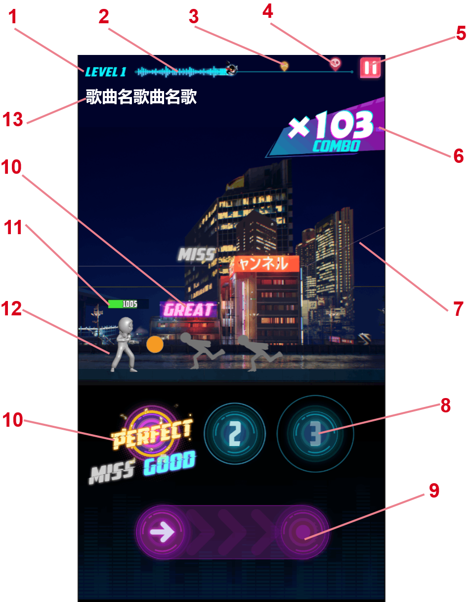
参考图片/游戏链接/游戏截图 | 界面说明 |  | 界面说明
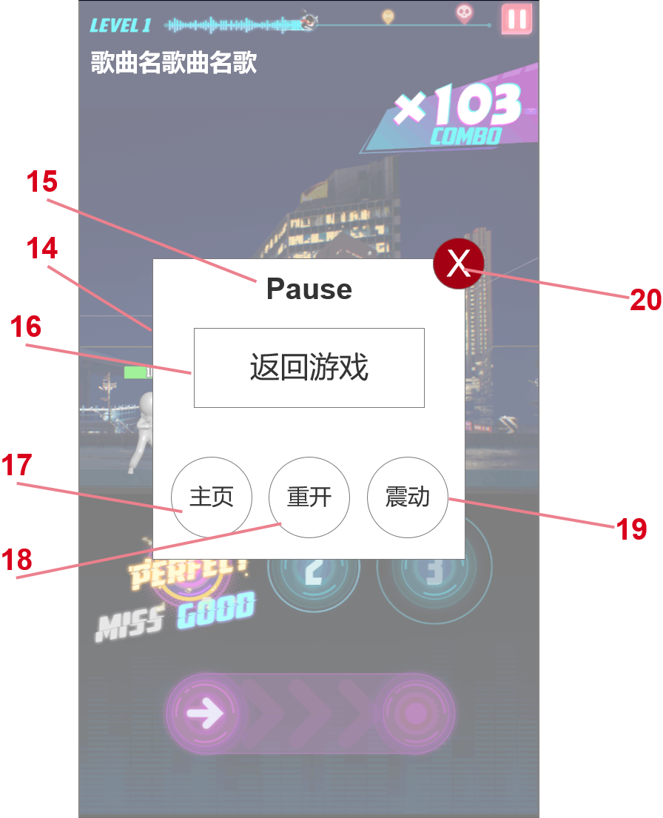 | 大小 | 1080*1920 | 进入方式 | 开始主线战斗 | 开始挑战
 | 规格 | 全屏/竖屏 | 退出方式 | 返回主页 | 战斗结束

 | 规则说明
 | 区域序号 | 定义 | 属性 | 规则说明 |  | 备注
 | 1 | 关卡标题 | 文字 | 显示当前关卡的标题，根据主线和挑战模式不同显示规则不同
 | 2 | 关卡进度 | 图片 | 此处根据当前关卡的配置显示关卡长度和玩家当前的闯关进度
 | 3 | 精英怪标记 | 图片 | 在关卡进度里面表示精英怪出现的节点，玩家关卡进度到达该位置会遭遇精英怪。
 | 4 | boss标记 | 图片 | 在关卡进度里面表示精英怪出现的节点，玩家关卡进度到达该位置会遭遇boss。
 | 5 | 暂停 | 按钮 | 点击按钮后弹出暂停界面。
 | 6 | 连击数 | 图片+文字 | 显示玩家连续攻击到怪物的次数，玩家miss一次攻击则清空。
 |  |  |  | 展示的内容与连击数相关，连击数大于30时文字放大，大于80时文字放大，底图替换；大于150时播放特效。（数值暂定）
 | 7 | 关卡背景 | 模型地图 | 关卡背景是一个3D场景的地图。
 |  |  |  | 角色在关卡战斗是几乎不位移，会因为一些技能或者动作产生表现型的位移，与场景产生互动关系。
 | 8 | 点触操作 | 图片+动效 | 由一个圆圈按钮可一个不断收缩的动效光环组成，在动效光环到达按钮时进行有效点击即可对怪物产生有效攻击。错过时机点击，则miss。
 | 9 | 拖动操作 | 图片+动效 | 如图所示的拖动按钮，玩家根据动效时机点击箭头按钮，并根据节奏拖动到右边的按钮上松开。
 |  |  |  | 如果点击箭头的时机错误，则直接miss；如果拖动速度不对，则造成一定伤害后miss；
 |  |  |  | 拖动操作分直线拖动和圆圈途径两种。
 | 10 | 操作反馈 | 图片 | 玩家点击操作及时性的反馈，根据关卡配置表的时间（待定）进行判断，分四个等级显示：perfect、great、good和miss
 |  |  |  | 前三个等级都会增加combo的次数，miss出现则终端combo计数。
 |  |  |  | 操作反馈会同时出现在两个地方，一个是操作点击后的对应位置上，一个是在响应的怪物头上。
 | 11 | 血量 | 图片 | 此处显示玩家血量进度，根据敌人触碰会扣血，然后血量进度会减少相应的部分。
 | 12 | 主角 | 模型 | 主要的战斗表现区域，具体的规则见下
 | 13 | 歌曲名 | 文字 | 当前关卡使用的BGM的名称，如果歌曲名较长的话会循环显示。
 | 14 | 暂停弹窗 | 弹窗 | 点击“5”后弹出的暂停面板，弹出时背景关卡战斗暂停，BGM也暂停。
 | 15 | 暂停标题 | 文字 | 暂停弹窗的标题。
 | 16 | 返回游戏 | 按钮 | 点击后可返回游戏，同“20”关闭按钮的效果。
 |  |  |  | 返回游戏后遮罩暂时不消失，在遮罩上显示“3/2/1”倒计时后再重新开始游戏。
 | 17 | 返回主页 | 按钮 | 点击后返回主页，直接执行关卡失败的结算。
 | 18 | 关卡重开 | 按钮 | 点击后重开当前关卡，执行进入关卡的流程。
 | 19 | 震动开关 | 按钮 | 点击后可以“开/关”游戏的震动效果。当点击是打开震动时，手机会随着震动，当点击是关闭震动时，手机不震动
 | 20 | 关闭弹窗 | 按钮 | 点击后关闭暂停弹窗，同“16”返回游戏的效果。
 | 21 | 战斗规则 | 系统规则 | 出怪规则 | 玩家操纵角色站在屏幕右方，同时怪物会从右向左出现向玩家靠近。
 |  |  |  | 战斗操作 | 有怪物出现时下方操作区域会出现对应的操作提示，其时机与怪物靠近主角的距离一致，玩家可以根据操作提示的引导或者怪物的距离自主判断操作的时机。
 |  |  |  |  | 玩家需要在有效时机内做出相应的操作（分为点击、滑动和转圈三种类型），根据玩家的操作时机是否有效，进行对怪物的战斗反馈。操作成功则成功击打怪物，操作失败则攻击miss。
 |  |  |  | 战斗表现 | 角色的战斗表现（功夫招式）与所持的武器相关。比如赤手空拳时会释放拳法类，使用武器时也会播放不同类别的功夫招式。
 |  |  |  | 特殊怪物 | 特殊怪物（精英怪/boss）出现时，角色停止自动前进，在原地与特殊怪物战斗，需要进行多次操作才能成功击杀。
 |  |  |  | 特殊手感 | 除了在普通战斗中出现的击倒、击飞、浮空等常规战斗手感外，战胜特殊怪物需要提供一些特殊的成就感招式，如死亡后镜头聚焦怪物死亡动作，同时显示子弹时间等效果。

挑战界面
系统名

参考图片/游戏链接/游戏截图 | 界面说明 |  | 界面说明
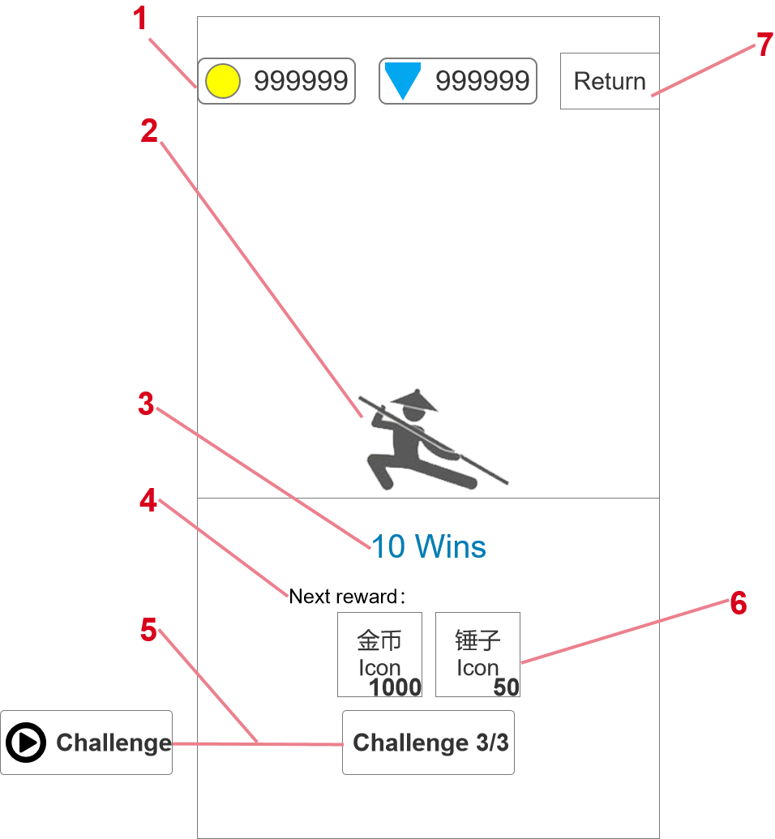 | 大小 | 1080*1920 | 进入方式 | 主页点击挑战
 | 规格 | 全屏/竖屏 | 退出方式 | 返回主页 | 开始挑战

 | 规则说明
 | 区域序号 | 定义 | 属性 | 规则说明 |  | 备注
 | 1 | 货币栏 | 图片+文字+按钮 | 金币和钻石资源栏，显示当前拥有的资源数量。
 |  |  |  | 点击资源图标后可以打开商店界面。
 | 2 | 主角小人 | 模型+动效 | 此处展示战斗中的模型动画，平时播放待机动作，玩家停留在当前界面4~6秒后随机播放一套攻击动作，小人的皮肤和武器是当前选中的战斗中使用的内容。
 |  |  |  | 点击进入挑战关卡时，挑战界面UI消失，将此处的人物和场景水平线调整到关卡对应的位置，并开始关卡
 | 3 | 连胜次数 | 文字 | 记录当前挑战模式的胜利次数，挑战胜利后+1，挑战失败后不变。
 | 4 | 奖励标题 | 文字 | 固定文字
 | 5 | 挑战按钮 | 按钮 | 每日三次挑战次数，进入一次则挑战次数-1，每日0点刷新次数。
 |  |  |  | 三次挑战次数用完后，按钮替换为广告挑战按钮，可以看一次广告后进入挑战关。
 | 6 | 奖励展示 | 图片+文字 | 此处展示下一次挑战胜利后可以获得的奖励内容，右下角展示奖励具体数值。
 |  |  |  | 奖励内容每关不同，最少为1种，最多为3种。
 |  |  |  | 奖励包括金币、钻石、锤子（建造系统资源）、武器、角色。
 | 7 | 返回 | 按钮 | 点击后返回主页面

主线剧情
系统名

参考图片/游戏链接/游戏截图 | 界面说明 |  | 界面说明
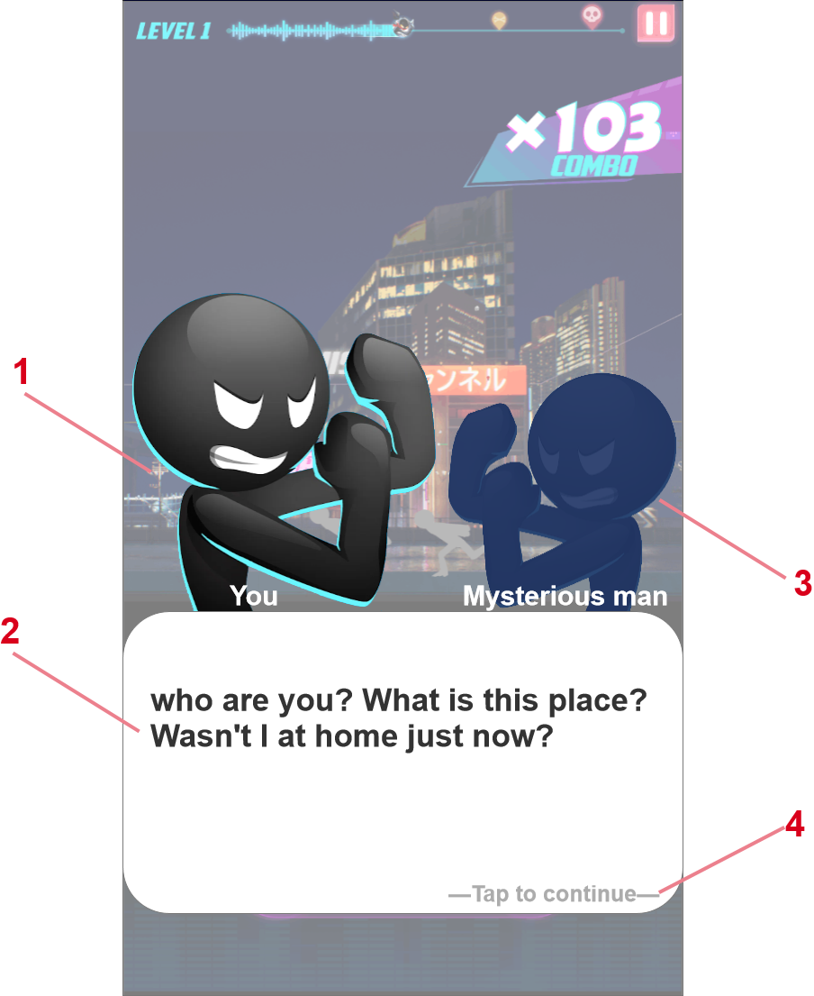 | 大小 | 1080*1920 | 进入方式 | 打开游戏APP
 | 规格 | 全屏/竖屏 | 退出方式 | 退出游戏APP

 | 规则说明
 | 区域序号 | 定义 | 属性 | 规则说明 | 备注
 | 1 | 主角半身像 | 图片 | 主角的半身画像，在主线剧情和部分引导剧情中使用。
 |  |  |  | 在主角说话的时候略微放大显示，进入NPC说话时缩小显示。
 | 2 | 对白 | 图片+文字 | 剧情中出现的对白框，由底图和文字组成。
 |  |  |  | 此处显示对应的对白内容，按照顺序显示。
 | 3 | npc半身像 | 图片 | 剧情中和主角对话的npc半身像，在主线剧情中出现
 |  |  |  | 在npc说话的时候略微放大显示，进入zhujue1说话时缩小显示。
 | 4 | 操作提示 | 文字+特效 | 显示“tap to continue”，同时这一行字显示呼吸特效明暗显示。

主线关卡
系统名

参考图片/游戏链接/游戏截图 | 界面说明 |  | 界面说明
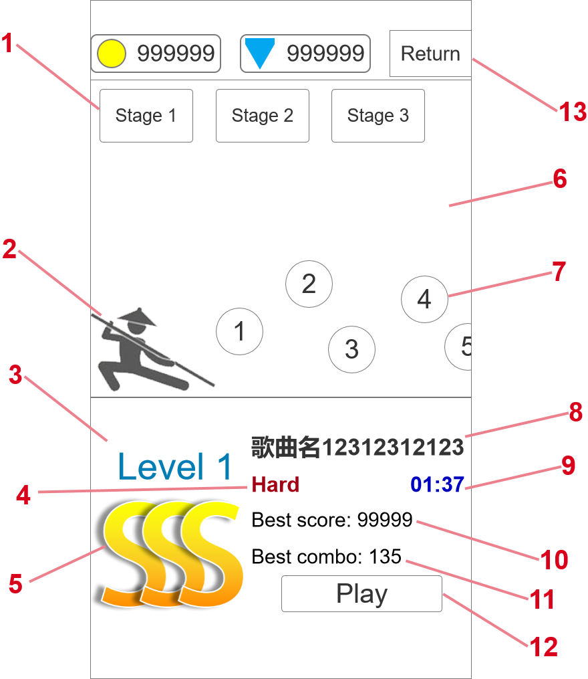 | 大小 | 1080*1920 | 进入方式 | 点击主界面主线按钮
 | 规格 | 全屏/竖屏 | 退出方式 | 点击返回 | 开始主线关卡

 | 规则说明
 | 区域序号 | 定义 | 属性 | 规则说明 |  | 备注
 | 1 | 大场景选择 | 按钮 | 主线场景分为不同的大场景，大场景下再细分为不同的小关卡。
 |  |  |  | 此处按钮可以切换不同的场景，选择后切换不同的场景背景和主线关卡内容。
 | 2 | 主角小人 | 模型+动效 | 此处展示战斗中的模型动画，平时播放待机动作，玩家停留在当前界面4~6秒后随机播放一套攻击动作，小人的皮肤和武器是当前选中的战斗中使用的内容。
 |  |  |  | 点击进入主线关卡时，关卡选择界面UI消失，将此处的人物和场景水平线调整到关卡对应的位置，并开始关卡。
 | 3 | 关卡标题 | 文字 | 关卡的标题序号。
 | 4 | 关卡难度 | 文字 | 关卡难度从低到高分别是easy、normal、hard、ultra hard和hell五种。
 |  |  |  | 每种难度的颜色都不同
 | 5 | 关卡评分 | 图片 | 结束关卡以后，根据通关表现进行给出一个评分，将玩家历史最高评分显示在此处。
 |  |  |  | 在某关卡没有通关时此处显示“Not cleared”
 |  |  |  | 关卡评分规则 | 关卡评分与combo和perfect数量有关。
 |  |  |  |  | combo和perfect数量达到卡点数60%以上时，评分为C
 |  |  |  |  | combo和perfect数量达到卡点数70%以上时，评分为B
 |  |  |  |  | combo和perfect数量达到卡点数80%以上时，评分为A
 |  |  |  |  | combo和perfect数量达到卡点数90%以上时，评分为S
 |  |  |  |  | combo和perfect数量达到卡点数95%以上时，评分为SS
 |  |  |  |  | combo和perfect数量达到卡点数100%时，评分为SSS
 |  |  |  |  | 关卡失败时，评分始终为D
 |  |  |  |  | 每次通关都会获得一个关卡评分，如果当次评分比历史最高评分高，则刷新历史最高评分并记录。
 | 6 | 关卡背景 | 场景地图 | 主线关卡背景，用关卡的背景微调后使用，作为主线关卡的背景使用。
 |  |  |  | 玩家可以左右滑动场景，显示所有的关卡选项。
 |  |  |  | 转动屏幕时主角小人会跟随前进，始终站在场景最前一层。
 | 7 | 关卡选项 | 按钮 | 在关卡背景中显示的关卡按钮，点击后可以在下方显示关卡的详情。
 | 8 | 歌曲名 | 文字 | 显示关卡使用的歌曲名字。如果名字过长的话会循环显示。
 | 9 | 歌曲长度 | 文字 | 显示关卡使用歌曲的曲目长度
 | 10 | 最高分数 | 文字 | 显示玩家通关的最高分记录。
 | 11 | 最高连击 | 文字 | 显示玩家通关的最高连击数记录。
 | 12 | 开始关卡 | 按钮 | 点击后进入当前主线关卡。
 | 13 | 返回 | 按钮 | 点击后返回主页面

关卡结算
系统名

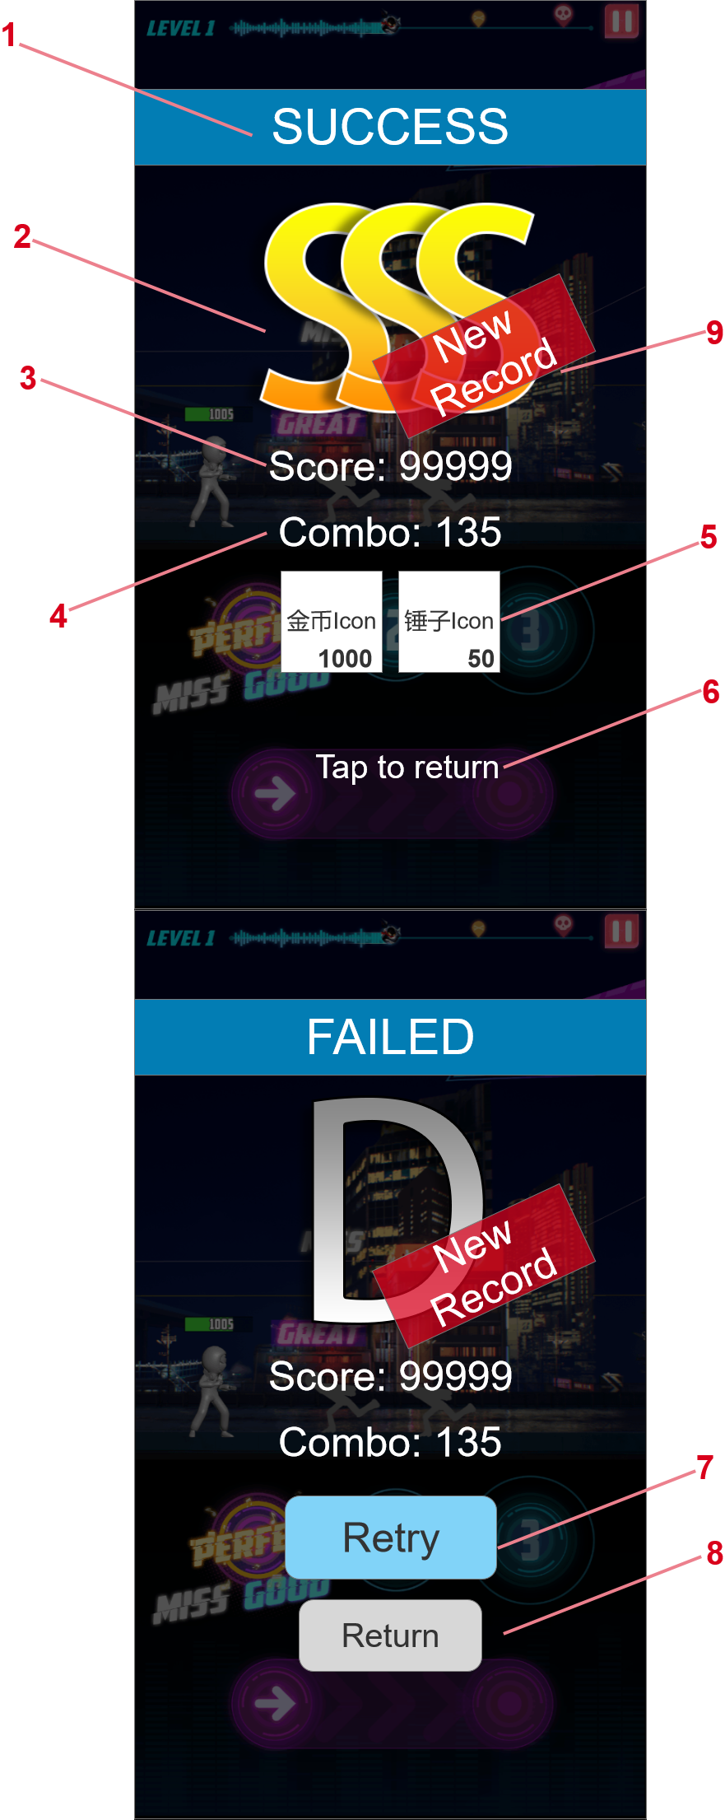
参考图片/游戏链接/游戏截图 | 界面说明 |  | 界面说明
 | 大小 | 1080*1920 | 进入方式 | 打开游戏APP
 | 规格 | 全屏/竖屏 | 退出方式 | 退出游戏APP

 | 规则说明
 | 区域序号 | 定义 | 属性 | 规则说明 | 备注
 | 1 | 结算标题 | 图片+文字 | 胜利和失败分别显示“Success”和“Failed”，标题底板分别显示不同的颜色。
 | 2 | 关卡评分 | 图片+文字 | 此处根据通关的数据显示关卡评分。
 |  |  |  | 具体评分规则见“主线关卡”标签中“关卡评分”一节。
 | 3 | 关卡分数 | 文字 | 显示本次通关的分数。
 | 4 | 关卡练级 | 文字 | 显示本次通关的连击数。
 | 5 | 关卡奖励 | 图片+文字 | 根据关卡配置表发放关卡的奖励，第一次通关发放首通奖励，之后通关都发放常规奖励。
 |  |  |  | 奖励物用icon+数量的形式进行展示，最少奖励一个，奖励物最多有3个。
 |  |  |  | 关卡胜利时无论评分是什么都发放奖励，失败时不发放奖励。
 | 6 | 操作提示 | 文字+动画 | 显示“Tap to return”，同时文字上播放一个呼吸特效，明暗显示。
 |  |  |  | 点击后返回进入关卡之前的界面（主线选关或挑战界面）
 | 7 | 失败重来 | 按钮 | 失败结算界面显示，点击后重新开始本关卡
 | 8 | 继续按钮 | 按钮 | 点击后返回进入关卡之前的界面（主线选关或挑战界面）
 | 9 | 新纪录标签 | 图片 | 在主线模式中，如果玩家首次获得一个更高的评价时，则在结算界面显示这个标签。

复活界面
系统名

参考图片/游戏链接/游戏截图 | 界面说明 |  | 界面说明
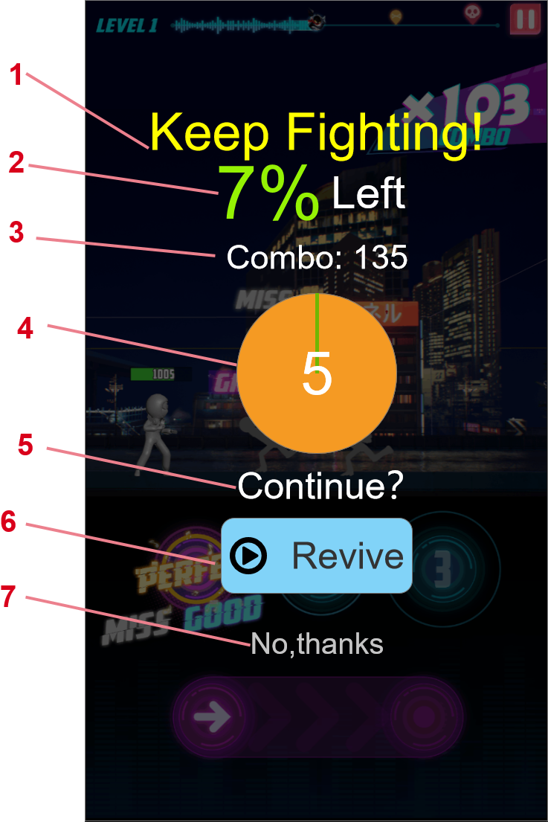 | 大小 | 1080*1920 | 进入方式 | 打开游戏APP
 | 规格 | 全屏/竖屏 | 退出方式 | 退出游戏APP

 | 规则说明
 | 区域序号 | 定义 | 属性 | 规则说明 | 备注
 | 1 | 复活标题 | 文字 | 显示“Keep Fighting！”刺激玩家点击复活按钮。
 | 2 | 剩余提示 | 文字 | 根据玩家本次通关的进度显示关卡的剩余路程，用百分比表示。如果大于30%则始终-10%来显示（即剩余35%时，则显示25%Left）
 | 3 | 连击数 | 文字 | 显示本次通关时的最高连击数记录。
 | 4 | 倒计时 | 文字+动画 | 倒计时5秒钟的动画表现，用转圈的圆盘显示，倒计时内玩家可以选择复活，倒计时结束后自动进入失败结算。
 | 5 | 继续提示 | 文字 | 显示“continue？”来提示玩家可以复活继续通关。
 | 6 | 复活按钮 | 按钮 | 点击后拉取广告，成功会掉后返回游戏，给主角补满血继续通关，走暂停重启的流程，不打断当前连击。
 |  |  |  | 如果因为任何原因无法看广告或者回调失败，则进入失败结算，并屏显提示“ADs‘ not ready”
 | 7 | 拒绝按钮 | 按钮 | 点击后直接进入失败结算，该按钮在界面出现后延迟2s再出现。

建造界面
系统名

参考图片/游戏链接/游戏截图 | 界面说明 |  | 界面说明
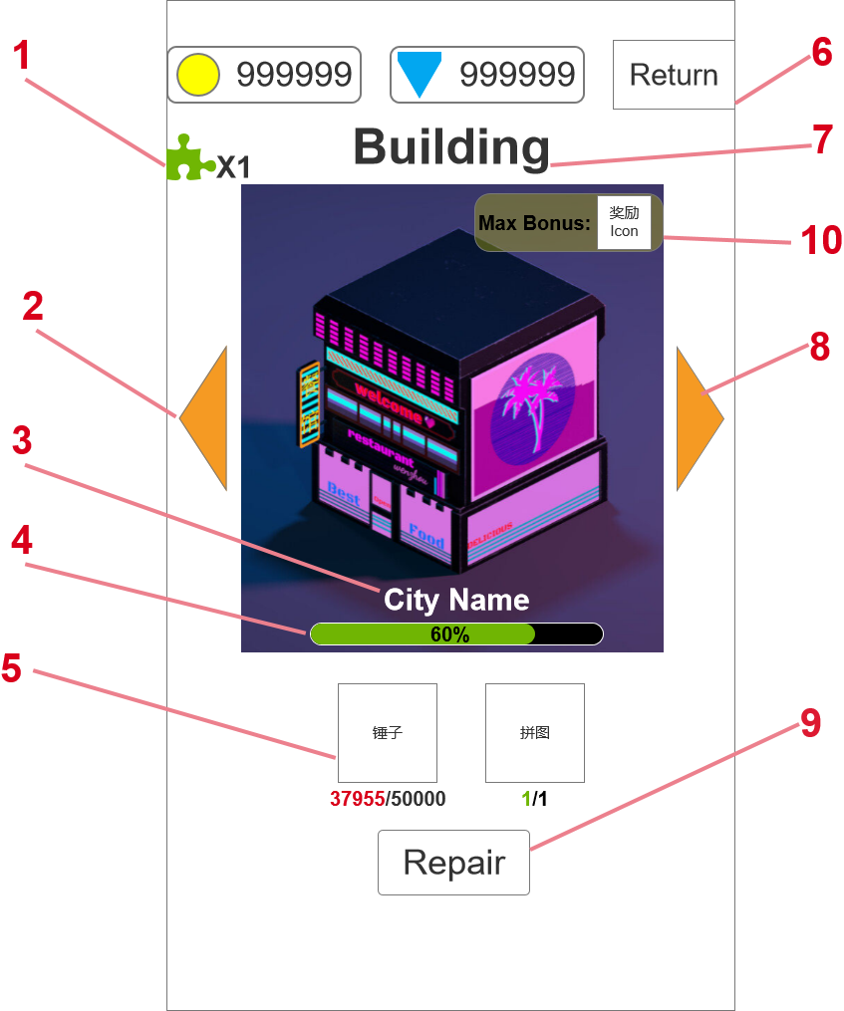 | 大小 | 1080*1920 | 进入方式 | 打开主界面建设
 | 规格 | 全屏/竖屏 | 退出方式 | 返回主页

 | 规则说明
 | 区域序号 | 定义 | 属性 | 规则说明 | 备注
 | 1 | 特殊道具资源栏 | 图片+文字 | 显示玩家目前已经获得的建筑系统用的特殊道具的数量。
 | 2 | 切换建筑 | 按钮 | 点击后可以在不同的建筑之间切换，2和8分别是向左或者向右翻页。
 |  |  |  | 建筑列表做成循环的，即第一个建筑向左翻页会切换到后一个建筑。
 | 3 | 建筑名称 | 文字 | 此处显示建筑的名称。
 | 4 | 修复进度 | 图片+文字 | 此处显示当前建筑修复的进度，用进度条显示，进度条上显示具体的百分比。
 |  |  |  | 修复进度满时上面的文字显示MAX，同时进度条换一个颜色处理。
 | 5 | 修复要求 | 图片+文字 | 此处显示每次修复需要的资源和数量，最少为1种，最多为两种。
 |  |  |  | 图标下方显示“现有资源数量/升级所需资源数量”，并进行判断，如果资源数量足够时，现有数量显示绿色，不够时则显示红色。
 | 6 | 返回 | 按钮 | 点击后返回主页。
 | 7 | 建筑标题 | 文字 | 建筑界面的标题文字
 | 8 | 切换建筑 | 按钮 | 功能同“2”
 | 9 | 修复按钮 | 按钮 | 在修复资源足够时按钮正常显示可点击，不够时按钮显示灰色不可点击。
 |  |  |  | 点击修复按钮后扣除响应的资源，并增加修复度。每次增加的修复度根据配表内容走。
 |  |  |  | 修复时从资源图标上飞一团特效到建筑上爆发，然后增长修复度进度条。
 |  |  |  | 最后一次修复让当前建筑修复度长满时，建筑上播放一个较大的修复特效，并且右上角的奖励飞到中间并获得。
 | 10 | 修复奖励 | 图片+文字 | 此处根据配置表显示当前建筑物的修复奖励图片。

获得弹窗
系统名

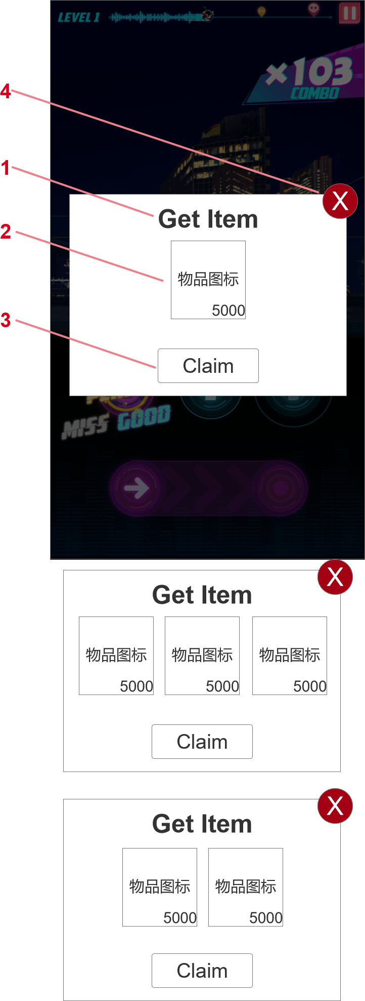
参考图片/游戏链接/游戏截图 | 界面说明 |  | 界面说明
 | 大小 | 1080*1920 | 进入方式 | 获得物品时
 | 规格 | 全屏/竖屏 | 退出方式 | 点击领取 | 点击关闭

 | 规则说明
 | 区域序号 | 定义 | 属性 | 规则说明 |  | 备注
 | 1 | 获得物品标题 | 文字 | 显示获得物品的文字
 | 2 | 奖励物图标 | 图片+文字 | 此处显示本次获得物品的图标和数量。
 |  |  |  | 根据获得物品的种类数量1/2/3分别显示不同的排版样式。
 | 3 | 确定 | 按钮 | 点击之后关闭界面，同“4”
 | 4 | 关闭 | 按钮 | 点击之后关闭界面，同“3”

Goal界面
Goal界面

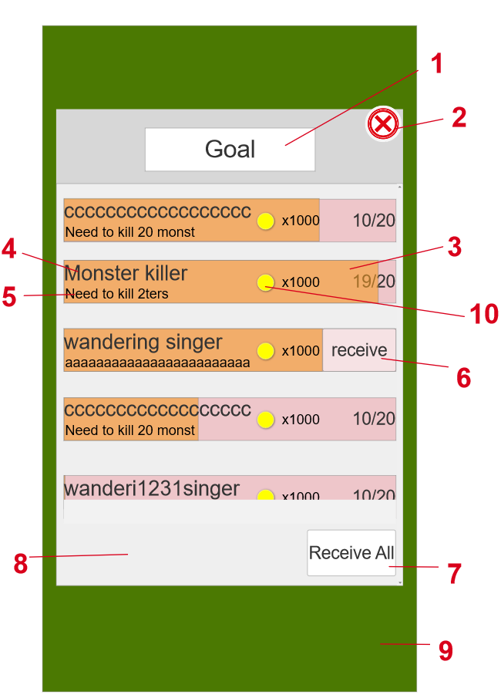
参考图片/游戏链接/游戏截图 | 界面说明 |  | 界面说明
 | 大小 | 1000*1218 | 进入方式 | 点击主界面的Goal按钮 | 弹出Goal界面
 | 规格 | 弹窗/竖屏 | 退出方式 | 点击return按钮 | 回到主界面

 | 规则说明
 | 区域序号 | 定义 | 属性 | 规则说明 |  | 备注
 | 1 | 界面标题显示框 | 图片+文字 | 显示字样：Goal
 |  |  |  | 大小为490*125，样式可由美术自行设计,是否要融于8号标记的背景由美术自行决定
 | 2 | 返回按钮 | 按钮 | 大小103*86，样式可由美术自行设计,需明显表现出返回
 |  |  |  | 不显示return字样，使用返回图标代替
 |  |  |  | 点击return按钮后返回主界面
 | 3 | 任务进度条显示框 | 动态图片 | 粉色为总的进度条长度，略小于goal弹窗的宽度，橙色为当前任务的进度，具体样式由美术自行设计
 |  |  |  | 粉色部分最右侧显示数字（已经完成的/需要完成的总数）
 |  |  |  | 显示规则 | 当已完成的任务加1时最右侧数字发生如下改变（9/20变为10/20）
 |  |  |  |  | 橙色进度条向右侧移动总进度条长度的1/20
 |  |  |  |  | 当橙色进度条与粉色条完全重合时，receive按钮出现在原来数字的位置，并且覆盖在橙色进度条的最上方
 |  |  |  |  | 点击receive按钮后，整个对应的任务进度条就变成了深色（与没领取的形成对比可有美术自行设计）
 |  |  |  |  | 变成深色的进度条移动到所有任务进度条的最下面，未完成的任务进度条依次上移
 | 4 | 成就名称显示框 | 文字 | 显示字样为对应的成就名称。如Monster killer
 |  |  |  | 样式可由美术自行设计,需明显表现出与任务相符合的称呼
 |  |  |  | 最大长度为18个字符（到金币图标前为止）
 | 5 | 任务需求显示框 | 文字 | 显示字样为对应的任务需求。如Need to kill 2ters
 |  |  |  | 样式可由美术自行设计,需明显表现出任务需求
 |  |  |  | 最大长度为24个字符（到金币图标前为止）
 | 6 | 获取按钮 | 按钮 | 显示字样：receive
 |  |  |  | 大小为212*124，样式可由美术自行设计,需明显表现出领取按钮的风格
 |  |  |  | 当任务进度条到达最右侧（数字20/20）时才会显示receive按钮
 |  |  |  | 点击receive按钮时，会得到对应进度条的奖励
 | 7 | 一键领取按钮 | 按钮 | 显示字样：Receive All
 |  |  |  | 点击按钮一次性领取全部可以领取的任务奖励
 |  |  |  | 显示规则 | 当有任务完成可以领取时，该按钮就会变亮且可以点击
 |  |  |  |  | 当没有任务可以领取时，该按钮会变暗且无法点击
 | 8 | 背景显示 | 动态图片 | 大小为1000*1218，样式可由美术自行设计,需明显与整体游戏风格相适配
 |  |  |  | 可以上下滑动，任务条随着移动
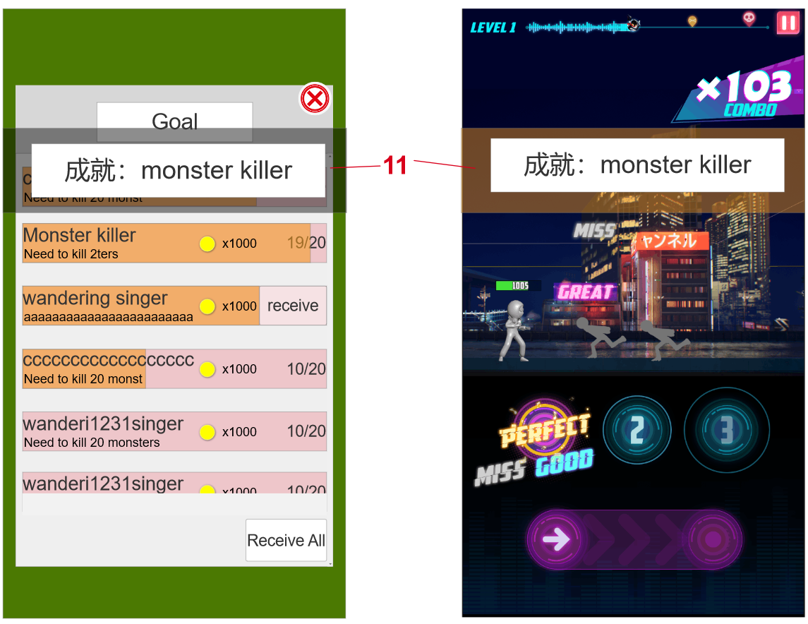
 | 9 | 主界面背景 | 图片 | 大小为1080*1920（手机屏幕大小），方便与弹窗大小比例进行对比，虚化手机屏幕背景（绿色部分）
 | 10 | 奖励资源 | 图标+文字 | 图标显示对应的资源图标，字样为获得的数量，
 | 11 | 成就获得弹窗 | 显示规则 | 在获得成就时，就显示在当前界面（待定），逐渐向屏幕上方移动并且逐渐透明消失持续时间为1秒
 |  |  | 成就级别 | 1为低级 | 显示字样：成就名称 如monster killer
 |  |  |  | 2为中级 | 显示字样：成就名称，在Goal界面中的成就名称字样变成橙色
 |  |  |  | 3为高级 | 显示字样：成就名称，在Goal界面中的任务进度条显示框增加科幻风
 | 12 | 累计型任务 | 显示规则 | 初始显示为低级，当低级完成并领取奖励后，序号3的进度条按照已经完成的和总共需要完成的比例缩小，序号4的成就名称不变，序号5的任务需求变成对应中级任务的任务需求，奖励资源也变成中级的奖励
 | 13 | 初始界面 | 初始成就界面按照成就配置表中的成就编号进行排序

Equipment界面
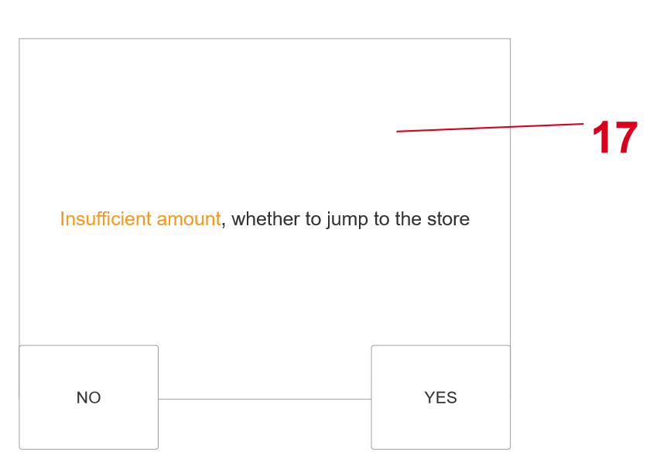
Equipment界面

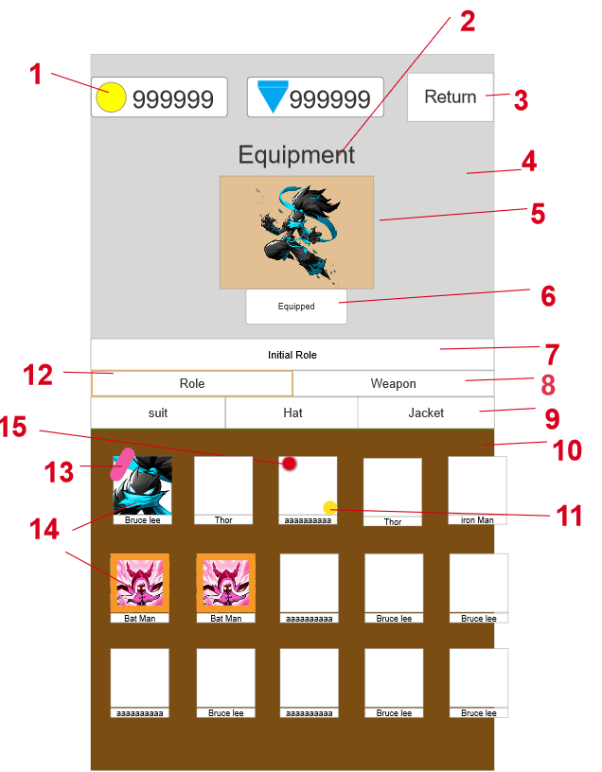
参考图片/游戏链接/游戏截图 | 界面说明 |  | 界面说明
 | 大小 | 1080*1920 | 进入方式 | 点击主界面的Deck按钮 | 进入Deck界面
 | 规格 | 全屏/竖屏 | 退出方式 | 点击return按钮 | 回到主界面

 | 规则说明
 | 区域序号 | 定义 | 属性 | 规则说明 |  |  | 备注
 | 1 | 资源展示框 | 图片+文字 | 样式可由美术自行设计,在数字前面有金币（黄色）和钻石（蓝色）的图标
 |  |  |  | 数字最多可以达到999999
 |  |  |  | 点击资源图标后可以打开对应货币的商店界面
 | 2 | 界面标题名称 | 文字 | 显示字样：Equipment
 | 3 | 返回按钮 | 按钮 | 样式可由美术自行设计，需要明显表现出返回的元素
 |  |  |  | 不显示return字样，使用返回图标代替
 |  |  |  | 点击返回按钮就返回主界面
 | 4 | 背景 | 图片 | 大小为1080*1005（灰色部分），样式可由美术自行设计,需明显表现出与对应皮肤相适应的背景
 | 5 | 皮肤展示区域 | 模型 | 大小503*369（橙色部分），样式可由美术自行设计,需明显表现出皮肤轻微飘动的感觉，完整的显示出皮肤整体效果
 |  |  |  | 橙色部分为角色展示的范围，越靠近灰色的地方越与灰色部分的背景相融合
 | 6 | 多功能按钮 | 按钮 | 大小270*95，样式可由美术自行设计
 |  |  |  | 显示规则和对应功能 | 当已经装备时，出现Equipped字样，点击按钮可以卸下当前装扮
 |  |  |  |  | 当已经获得该皮肤但是还没有装扮时，出现Equip字样，点击按钮即可装扮上
 |  |  |  |  | 当需要购买才能获得皮肤时，出现Buy字样，点击按钮会弹出购买界面（16号标记）
 |  |  |  |  | 当需要看广告才能获得皮肤时，出现Video字样，点击按钮会弹出广告，需看完广告才能解锁对应皮肤
 |  |  |  |  | 当需要完成相应的任务才能获得皮肤时，出现Get it，点击后跳往对应的关卡 如挑战，主线。
 | 7 | 皮肤获得提示框 | 文字 | 显示字样：initial role（待定），最多64个字符
 |  |  |  | 当没有解锁对应皮肤时，显示对应的获得渠道如 need 1000 gold
 |  |  |  | 当已经获得了该皮肤时，则不显示这个提示框，而是直接显示4号标签的背景
 | 8 | 页签 | 文字+按钮 | 一级页签 | 显示字样为role和weapon，位置如左图，样式由美术自行设计
 |  |  |  |  | 当点击后会变成深色如12号标记，具体效果由美术设计，需明显表现出点击和未点击的区别
 |  |  |  |  | 显示规则 | 点击role按钮后，二级页签会显示suit，hat和jacket（三个均待定），并且role按钮变成深色，不能再次点击
 |  |  |  |  |  | 点击weapon按钮后，二级页签会显示gloves，sword和hammer（三个均待定），按钮变成深色不能再点击
 |  |  |  | 二级页签 | 任何原因的内购失败，不能获得对应的游戏货币
 |  |  |  |  | 当一级页签是weapon时显示字样如gloves，sword和hammer（三个均待定），位置如左图，样式由美术自行设计
 |  |  |  |  | 显示规则 | 当点击后会变成深色，具体效果由美术设计，需明显表现出点击和未点击的区别
 |  |  |  |  |  | 10号区域随着对应点击的二级页签而变化成对应的皮肤展示 | weapon的二级页签不能同时装扮，同一时间只能装扮一种武器
 |  |  |  |  |  | 一个二级页签只能选择一个装扮进行装扮，role中不同的二级页签可以同时装扮
 | 10 | 皮肤预览区域 | 图片 | 大小为720*598，样式可由美术自行设计
 |  |  |  | 可以左右滑动来移动皮肤预览框
 |  |  |  | 初始界面时，最右边的皮肤预览框会有一些在屏幕之外，暗示玩家可以滑动
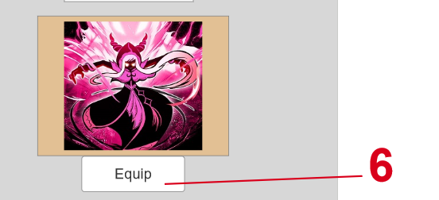
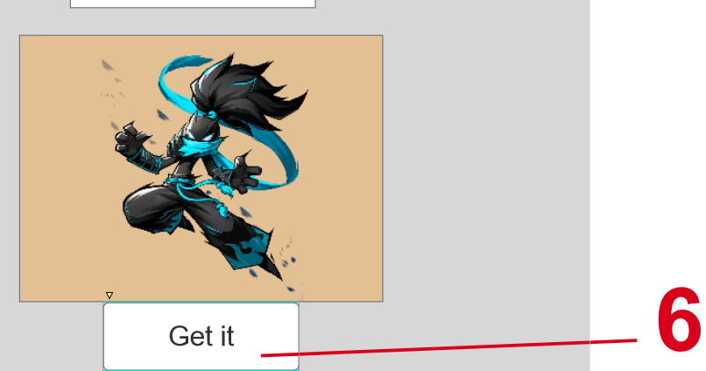
 | 11 | 皮肤获得类别 | 图标 | 黄色区域样式可由美术自行设计，需表现该皮肤需要什么资源解锁（有三类金币，看视频，任务）一个皮肤只需要单一的资源解锁
 | 13 | 已经装扮标记显示 | 文字 | 显示字样：Equip
 |  |  |  | 已经装扮了的皮肤,装扮标记提示会在皮肤预览框的左上显示，没装扮的则不显示
 | 14 | 皮肤预览框 | 图片+文字 | 大小为142*166，样式可由美术自行设计，需通过皮肤的头像展示让玩家对整体皮肤产生联想
 |  |  |  | 头像显示大小为142*142，头像下方显示该皮肤对应的名称如thor。最多10个字符
 |  |  |  | 显示规则 | 已经解锁皮肤，预览框中的颜色更明亮且周围没有粗框（橙色的框）
 |  |  |  |  | 未解锁的皮肤，预览框中的颜色更暗淡且周围有粗框，具体效果由美术自行设计，需明显表现出解锁和未解锁的区别
 | 15 | 红点提示 | 图标 | 当玩家获得皮肤还没有点击该皮肤进行查看时才会显示红点，位置在15号标记处，玩家查看过后会自行消失
 | 16 | 付费购买弹窗 | 文字+按钮 | 大小为895*700，yes和no的按钮在弹窗的上层
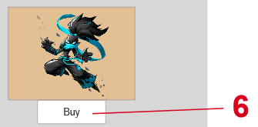
 |  |  |  | 显示字样：Whether to spend ***### to buy %%%，其中***代表价格数值（最大为999999），###代表货币类型，%%%代表购买的物品名称
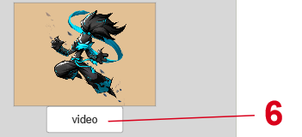
 |  |  |  | 显示规则 | 点击6号标记的购买按钮后，判断玩家货币是否大于购买所需的货币
 |  |  |  |  | 如果大于则弹出付费购买弹窗如16号标记
 |  |  |  |  | 如果小于则弹出失败提示弹窗如17号标记
 |  |  |  | 购买规则 | 点击yes按钮进行购买，扣除购买所需要的货币，并且获得该皮肤
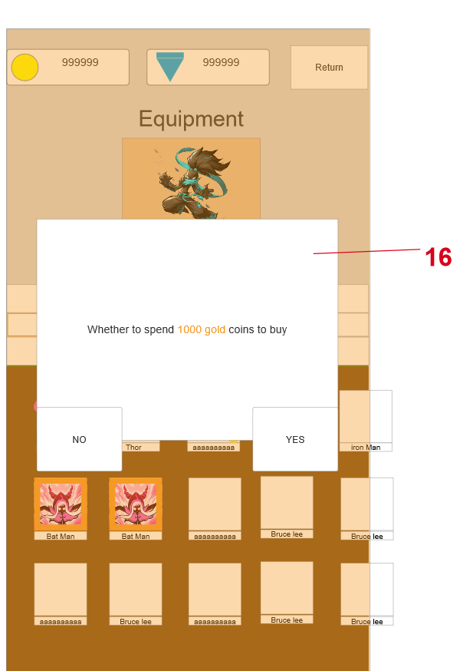
 |  |  |  |  | 点击no则关闭付费购买弹窗
 | 17 | 失败提示弹窗 | 文字+按钮 | 大小为895*700
 |  |  |  | 显示字样：Insufficient , whether to jump to the store，背景由美术自行设计
 |  |  |  | 点击no，关闭弹窗
 |  |  |  | 点击yes，跳转到商店界面对应的购买货币页签下，如金币不够时就跳转到shop的gold页签下

Shop界面
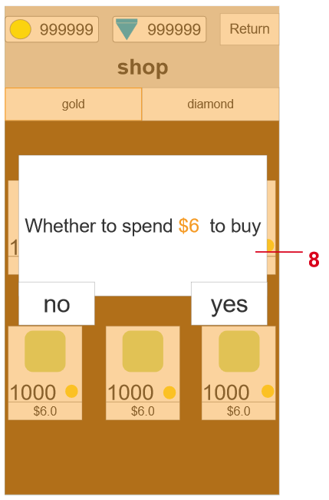
Shop界面

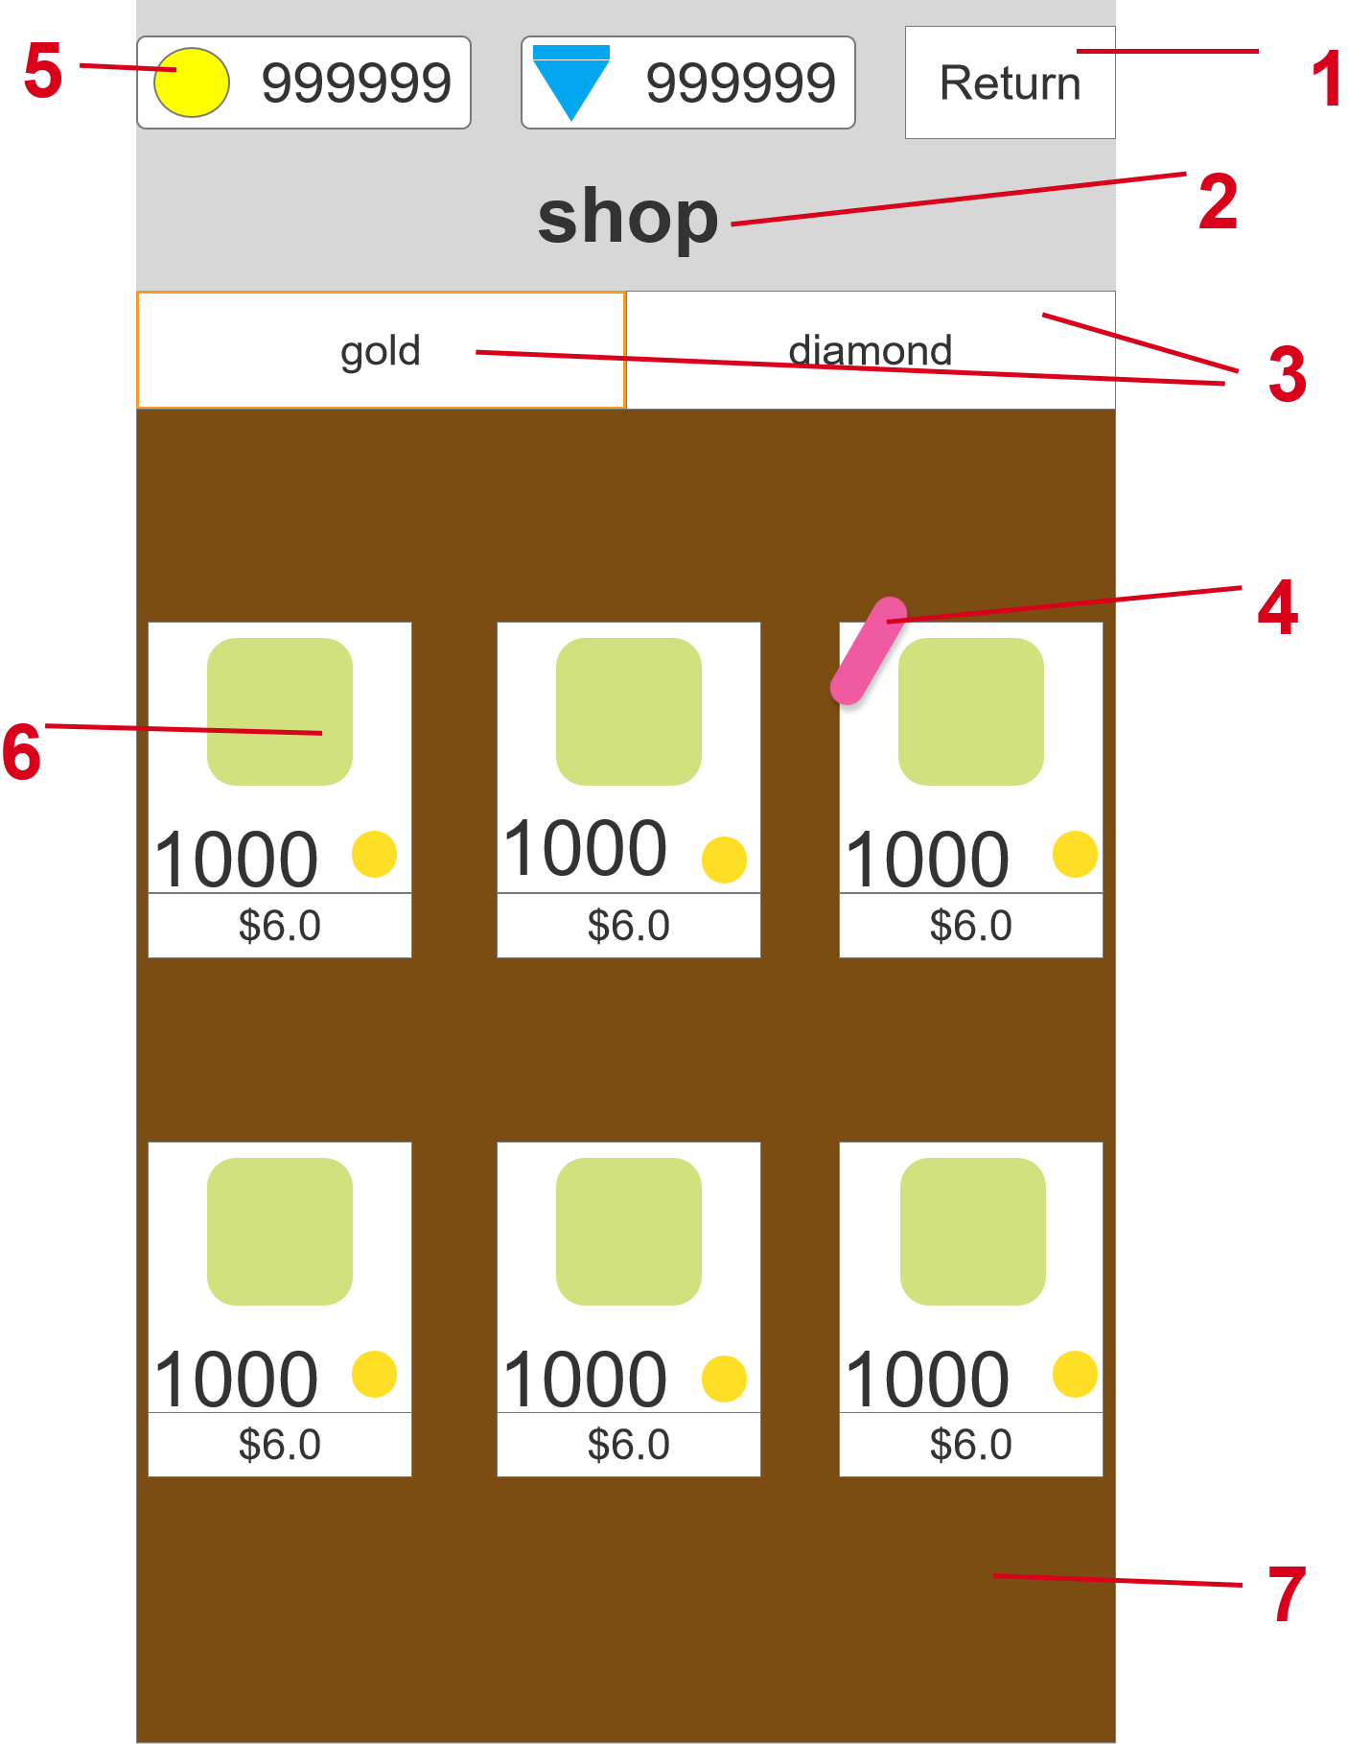
参考图片/游戏链接/游戏截图 | 界面说明 |  | 界面说明
 | 大小 | 1080*1920 | 进入方式 | 点击主界面的shop按钮 | 进入shop界面
 | 规格 | 全屏/竖屏 | 退出方式 | 点击return按钮 | 回到主界面

 | 规则说明
 | 区域序号 | 定义 | 属性 | 规则说明 |  | 备注
 | 1 | 返回按钮 | 按钮 | 样式可由美术自行设计，需要明显表现出返回的元素
 |  |  |  | 不显示return字样，使用返回图标代替
 |  |  |  | 点击后返按钮后就回到主界面
 | 2 | 界面标题名称 | 文字 | 显示字样：shop
 | 3 | 一级页签 | 文字+按钮 | 显示字样：gold和diamond，样式由美术自行设计
 |  |  |  | 显示规则 | 点击gold按钮时，9号区域会展示购买金币的界面
 |  |  |  |  | 点击diamond按钮时，9号区域会展示购买钻石的界面
 |  |  |  |  | 当点击gold和diamond按钮时，被点击的按钮框会变化（橙色线框），变化形式由美术自行设计
 | 4 | 特殊标记显示 | 文字 | 显示字样：Hot ，显示在热销商品左上角，热销商品设定为玩家充值收益性价比最高的两个商品（金币和钻石各一个）
 | 5 | 当前资源展示栏 | 图标+文字 | 样式可由美术自行设计,在数字前面有金币（黄色）和钻石（蓝色）的图标
 |  |  |  | 数字最多可以达到999999
 |  |  |  | 点击资源图标后可以打开对应货币的商店界面
 | 6 | 购买物品展示框 | 图片+文字+按钮 | 大小为292*370，样式由美术自行设计
 |  |  |  | 显示规则 | 在gold页签下是购买金币，黄色图标左边是购买将会获得的数量，最多为99999
 |  |  |  |  | 在diamond页签下是购买钻石，蓝色图标左边是购买将会获得的数量，最多为99999
 |  |  |  |  | 最下面是购买所需要的美元金额
 |  |  |  |  | 绿色部分为物品展示，美术根据获得的货币数量来设计物品展示（获得的货币越多，展示的物品就越多）
 |  |  |  | 点击对应的物品展示框则跳转到付费界面如8号标记
 | 7 | 背景 | 图片 | 大小为1080*1470，样式可由美术自行设计，需要明显表现出商店风格
 | 8 | 付费界面 | 文字+按钮 | 大小为895*700
 |  |  |  | 显示字样：Whether to spend *** to buy %%%，其中***代表价格数值（最大为999999）（均为美元），%%%代表购买的物品名称
 |  |  |  | 购买规则 | 点击yes按钮跳转到支付页面，进入内购流程
 |  |  |  |  | 内购成功，获得对应的游戏货币
 |  |  |  |  | 任何原因的内购失败，不能获得对应的游戏货币
 |  |  |  |  | 点击no按钮则关闭弹窗

